Sheet1
B1: Update Android SDK

Mở Android Studio -> SDK Manager -> Android SDK -> SDK Tools -> Tải xuống Android SDK Build-Tools 36.0
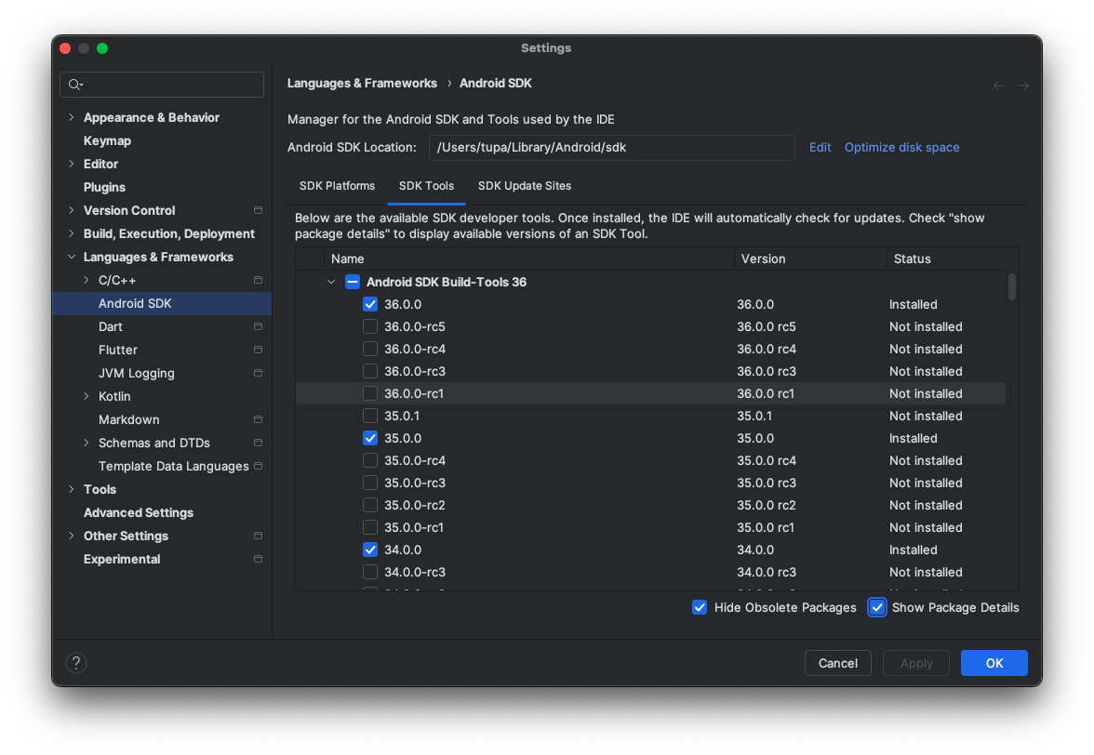

B2: Migrate Gradle
https://docs.flutter.dev/release/breaking-changes/flutter-gradle-plugin-apply

B3: Update compileSdk, targetSdk and ndkVersion
Mở android/app/build.gradle và update compileSdk, targetSdk and ndkVersion:
 | android { compileSdk 36 ndkVersion "27.0.12077973" defaultConfig { ... targetSdk 36 } }

B4: Update Gradle Plugin and Gradle Wrapper

Mở android/settings.gradle và update lên 8.8.0 hoặc version phù hợp:
 | id "com.android.application" version "8.8.0" apply false

Mở android/gradle/wrapper/gradle-wrapper.properties và update version gradle lên 8.12 hoặc version phù hợp:
 | distributionUrl=https\://services.gradle.org/distributions/gradle-8.12-bin.zip

Cách kiểm tra version Gradle đã đúng hay chưa:
 | Mở terminal tới thư mục android:
 | Run: ./gradlew build --refresh-dependencies

Ngoài ra, có thể sử dụng Android Gradle plugin Upgrade Assistant để phục vụ cho việc nâng cấp Gradle
Trong Android Studio, mở thư mục dự án android
Docs: https://developer.android.com/build/agp-upgrade-assistant

B5: Sửa lỗi từ Gradle

Update Flutter lên 3.29.2
Docs: https://docs.flutter.dev/install/upgrade#switch-to-a-specific-flutter-version

Thay đổi các thư viện đã bị ngừng hoạt động
 | Thư viện: connectivity
 | Thư viện: share

Thay thế bằng các thư viện mới
 | Thư viện: connectivity_plus
 | Thư viện: share_plus

Update các thư viện mới nhất có thể sử dụng:
 | Mở terminal:
 | Run: flutter pub upgrade --major-versions

Sửa lại source code khi thay đổi version thư viện

B6: Run/Build để kiểm tra lỗi

